FAMPV3
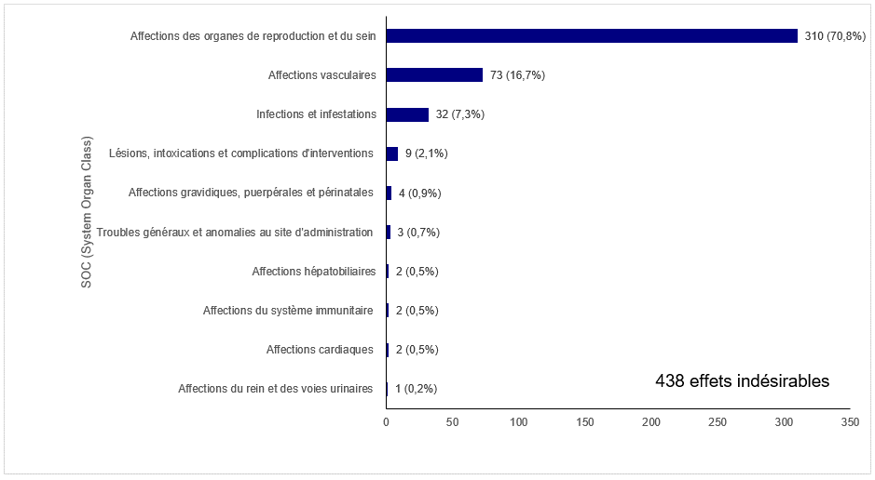
Figure FAMPV3. Répartition des effets indésirables en 2018 selon les grandes catégories médicales (SOCs)

MEDDRA_SOC | N | PCT | P
Affections du rein et des voies urinaires | 1 | 0.0022831050228 | 1 (0,2%)
Affections cardiaques | 2 | 0.0045662100457 | 2 (0,5%)
Affections du système immunitaire | 2 | 0.0045662100457 | 2 (0,5%)
Affections hépatobiliaires | 2 | 0.0045662100457 | 2 (0,5%)
Troubles généraux et anomalies au site d'administration | 3 | 0.0068493150685 | 3 (0,7%)
Affections gravidiques, puerpérales et périnatales | 4 | 0.0091324200913 | 4 (0,9%)
Lésions, intoxications et complications d'interventions | 9 | 0.020547945205 | 9 (2,1%)
Infections et infestations | 32 | 0.073059360731 | 32 (7,3%)
Affections vasculaires | 73 | 0.16666666667 | 73 (16,7%)
Affections des organes de reproduction et du sein | 310 | 0.70776255708 | 310 (70,8%)

